Sheet1
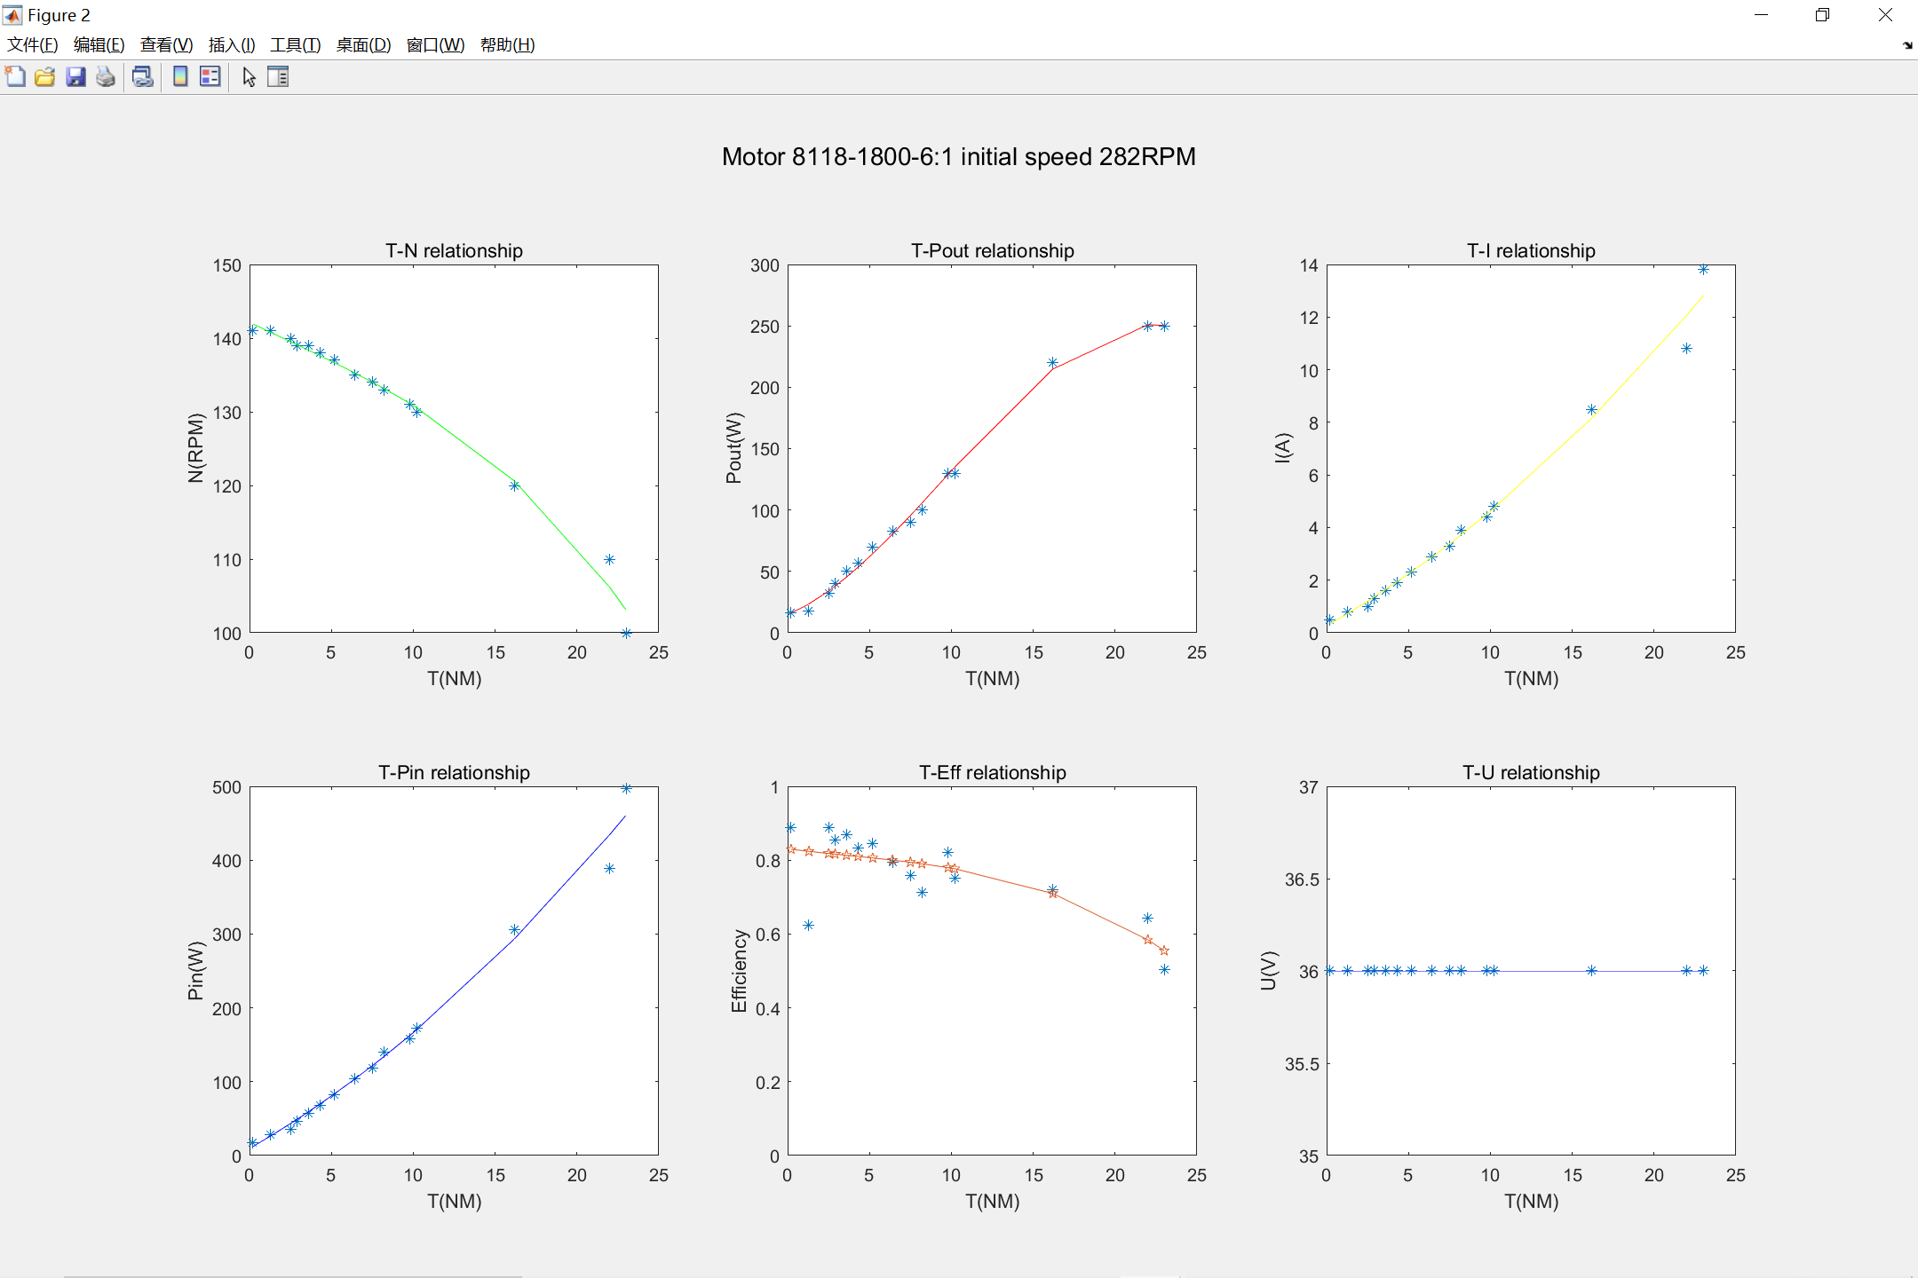
8118-850-1：6-test1
转速（RPM) | 力矩（NM） | 输出功率（KW） | 电压（U） | 电流（A） | 输入功率（W) | 效率
141 | 0.21 | 0.016 | 36 | 0.5 | 18 | 0.88888888889
141 | 1.3 | 0.018 | 36 | 0.8 | 28.8 | 0.625
140 | 2.5 | 0.032 | 36 | 1 | 36 | 0.88888888889
139 | 2.9 | 0.04 | 36 | 1.3 | 46.8 | 0.8547008547
139 | 3.6 | 0.05 | 36 | 1.6 | 57.6 | 0.86805555556
138 | 4.3 | 0.057 | 36 | 1.9 | 68.4 | 0.83333333333
137 | 5.2 | 0.07 | 36 | 2.3 | 82.8 | 0.84541062802
135 | 6.4 | 0.083 | 36 | 2.9 | 104.4 | 0.79501915709
134 | 7.5 | 0.09 | 36 | 3.3 | 118.8 | 0.75757575758
133 | 8.2 | 0.1 | 36 | 3.9 | 140.4 | 0.71225071225
131 | 9.8 | 0.13 | 36 | 4.4 | 158.4 | 0.82070707071
130 | 10.2 | 0.13 | 36 | 4.8 | 172.8 | 0.75231481481
120 | 16.2 | 0.22 | 36 | 8.5 | 306 | 0.71895424837
110 | 22 | 0.25 | 36 | 10.8 | 388.8 | 0.64300411523
100 | 23 | 0.25 | 36 | 13.8 | 496.8 | 0.50322061192

Sheet2
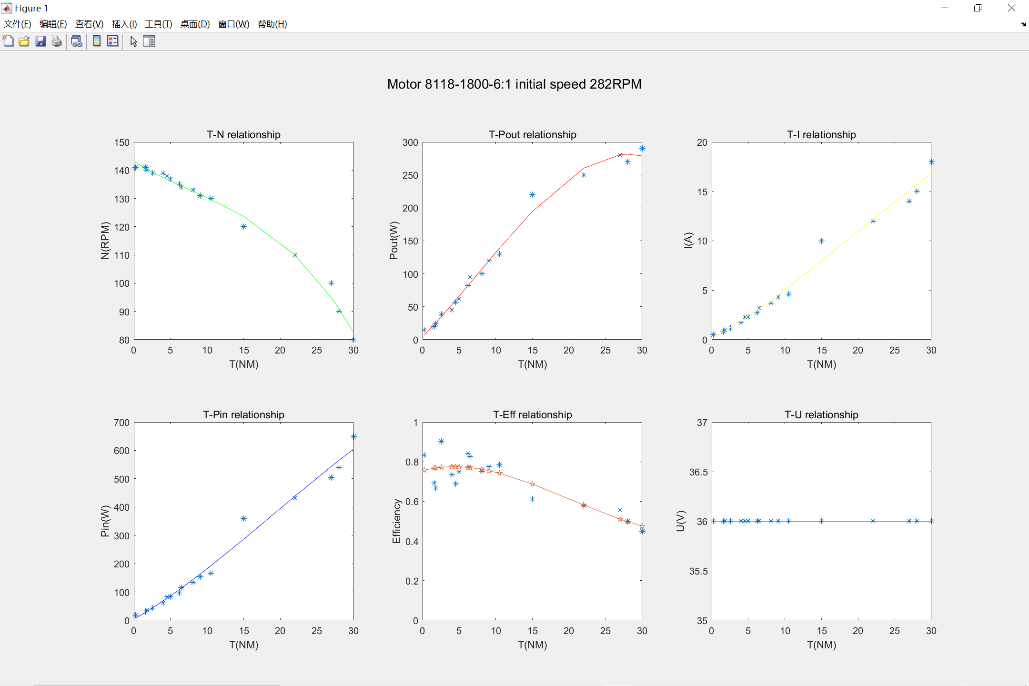
8118-850-1：6-test2
转速（RPM) | 力矩（NM） | 输出功率（KW） | 电压（U） | 电流（A） | 输入功率（W) | 效率
141 | 0.23 | 0.015 | 36 | 0.5 | 18 | 0.83333333333
141 | 1.6 | 0.02 | 36 | 0.8 | 28.8 | 0.69444444444
140 | 1.8 | 0.024 | 36 | 1 | 36 | 0.66666666667
139 | 2.6 | 0.039 | 36 | 1.2 | 43.2 | 0.90277777778
139 | 4 | 0.045 | 36 | 1.7 | 61.2 | 0.73529411765
138 | 4.5 | 0.057 | 36 | 2.3 | 82.8 | 0.6884057971
137 | 5 | 0.062 | 36 | 2.3 | 82.8 | 0.74879227053
135 | 6.2 | 0.082 | 36 | 2.7 | 97.2 | 0.84362139918
134 | 6.5 | 0.095 | 36 | 3.2 | 115.2 | 0.82465277778
133 | 8.1 | 0.1 | 36 | 3.7 | 133.2 | 0.75075075075
131 | 9.1 | 0.12 | 36 | 4.3 | 154.8 | 0.77519379845
130 | 10.5 | 0.13 | 36 | 4.6 | 165.6 | 0.78502415459
120 | 15 | 0.22 | 36 | 10 | 360 | 0.61111111111
110 | 22 | 0.25 | 36 | 12 | 432 | 0.5787037037
100 | 27 | 0.28 | 36 | 14 | 504 | 0.55555555556
90 | 28 | 0.27 | 36 | 15 | 540 | 0.5
80 | 30 | 0.29 | 36 | 18 | 648 | 0.4475308642

Sheet3
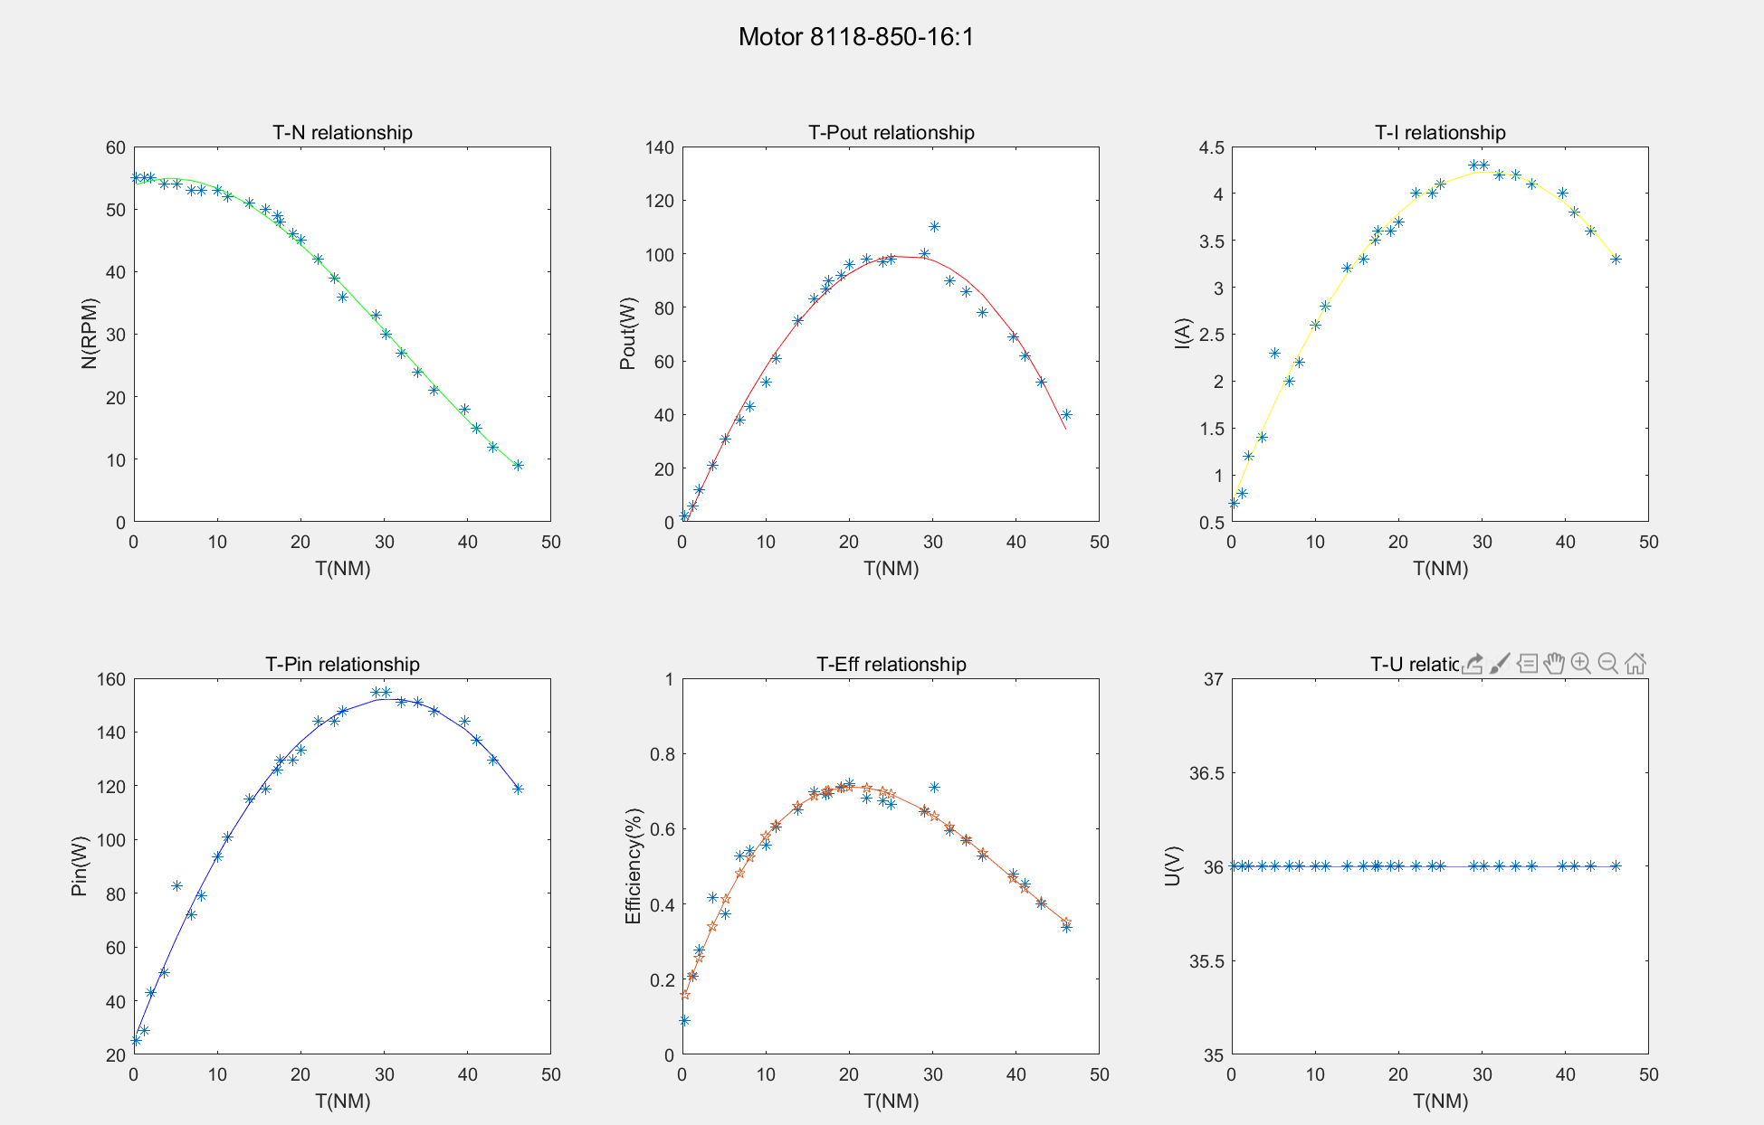
8118-850-1：16
转速（RPM) | 力矩（NM） | 输出功率（KW） | 电压（U） | 电流（A） | 输入功率（W) | 效率
55 | 0.319 | 0.0023 | 36 | 0.7 | 25.2 | 0.09126984127
55 | 1.2 | 0.006 | 36 | 0.8 | 28.8 | 0.20833333333
55 | 2 | 0.012 | 36 | 1.2 | 43.2 | 0.27777777778
54 | 3.6 | 0.021 | 36 | 1.4 | 50.4 | 0.41666666667
54 | 5.2 | 0.031 | 36 | 2.3 | 82.8 | 0.37439613527
53 | 6.9 | 0.038 | 36 | 2 | 72 | 0.52777777778
53 | 8.1 | 0.043 | 36 | 2.2 | 79.2 | 0.54292929293
53 | 10 | 0.052 | 36 | 2.6 | 93.6 | 0.55555555556
52 | 11.2 | 0.061 | 36 | 2.8 | 100.8 | 0.60515873016
51 | 13.8 | 0.075 | 36 | 3.2 | 115.2 | 0.65104166667
50 | 15.8 | 0.083 | 36 | 3.3 | 118.8 | 0.69865319865
49 | 17.2 | 0.087 | 36 | 3.5 | 126 | 0.69047619048
48 | 17.5 | 0.09 | 36 | 3.6 | 129.6 | 0.69444444444
46 | 19 | 0.092 | 36 | 3.6 | 129.6 | 0.70987654321
45 | 20 | 0.096 | 36 | 3.7 | 133.2 | 0.72072072072
42 | 22.1 | 0.098 | 36 | 4 | 144 | 0.68055555556
39 | 24 | 0.097 | 36 | 4 | 144 | 0.67361111111
36 | 25 | 0.098 | 36 | 4.1 | 147.6 | 0.66395663957
33 | 29 | 0.1 | 36 | 4.3 | 154.8 | 0.64599483204
30 | 30.2 | 0.11 | 36 | 4.3 | 154.8 | 0.71059431525
27 | 32 | 0.09 | 36 | 4.2 | 151.2 | 0.59523809524
24 | 34 | 0.086 | 36 | 4.2 | 151.2 | 0.56878306878
21 | 36 | 0.078 | 36 | 4.1 | 147.6 | 0.52845528455
18 | 39.6 | 0.069 | 36 | 4 | 144 | 0.47916666667
15 | 41 | 0.062 | 36 | 3.8 | 136.8 | 0.45321637427
12 | 43 | 0.052 | 36 | 3.6 | 129.6 | 0.4012345679
9 | 46 | 0.04 | 36 | 3.3 | 118.8 | 0.3367003367

Sheet4
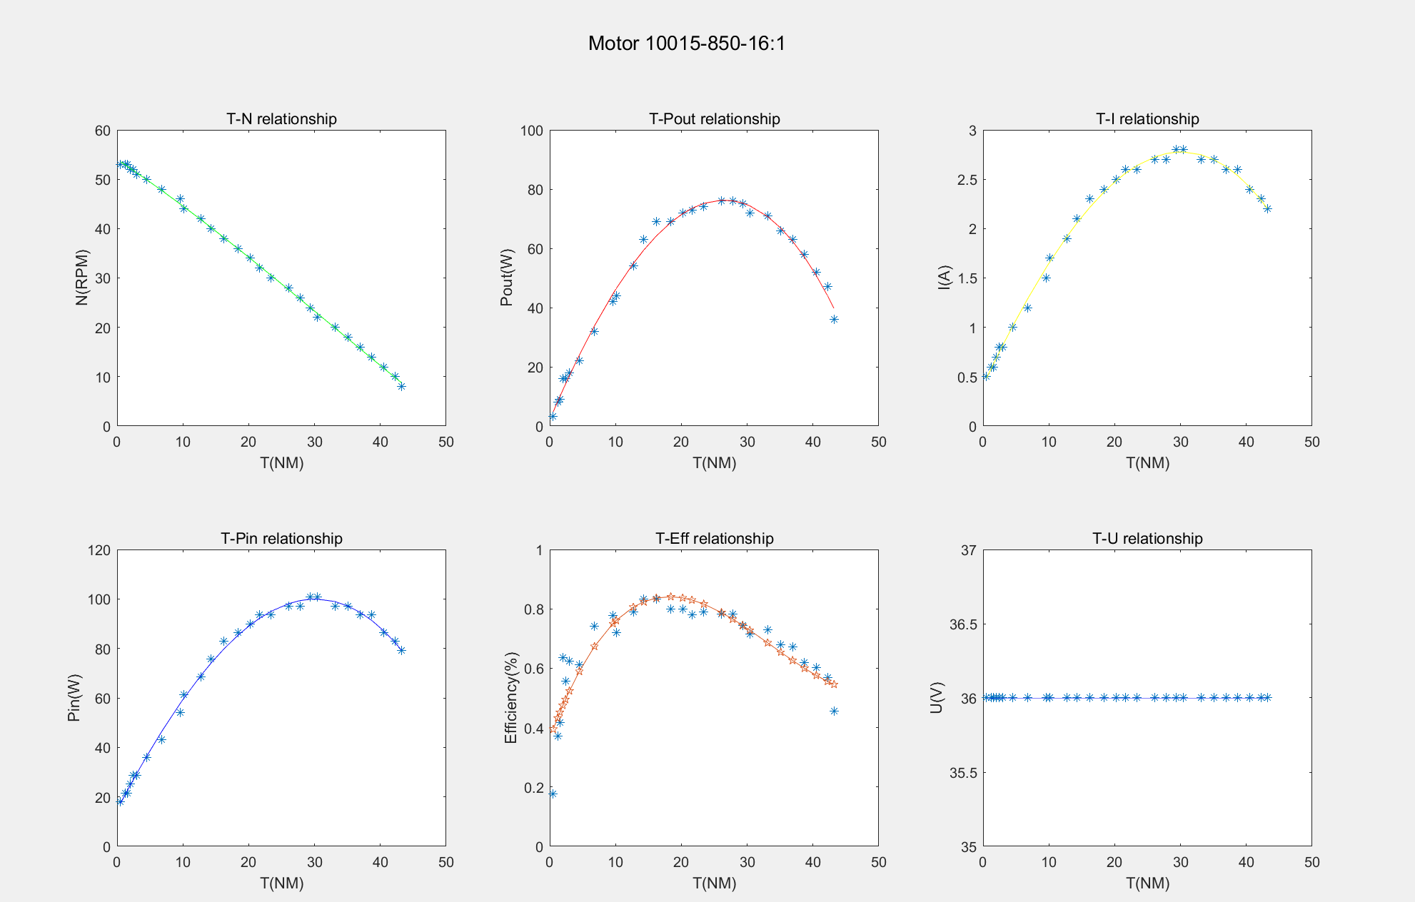
10015-850-1：16
转速（RPM) | 力矩（NM） | 输出功率（KW） | 电压（U） | 电流（A） | 输入功率（W) | 效率
53 | 0.53 | 0.0032 | 36 | 0.5 | 18 | 0.17777777778
53 | 1.2 | 0.008 | 36 | 0.6 | 21.6 | 0.37037037037
53 | 1.554 | 0.009 | 36 | 0.6 | 21.6 | 0.41666666667
52 | 2 | 0.016 | 36 | 0.7 | 25.2 | 0.63492063492
52 | 2.4 | 0.016 | 36 | 0.8 | 28.8 | 0.55555555556
51 | 3 | 0.018 | 36 | 0.8 | 28.8 | 0.625
50 | 4.5 | 0.022 | 36 | 1 | 36 | 0.61111111111
48 | 6.8 | 0.032 | 36 | 1.2 | 43.2 | 0.74074074074
46 | 9.6 | 0.042 | 36 | 1.5 | 54 | 0.77777777778
44 | 10.1 | 0.044 | 36 | 1.7 | 61.2 | 0.71895424837
42 | 12.7 | 0.054 | 36 | 1.9 | 68.4 | 0.78947368421
40 | 14.3 | 0.063 | 36 | 2.1 | 75.6 | 0.83333333333
38 | 16.2 | 0.069 | 36 | 2.3 | 82.8 | 0.83333333333
36 | 18.4 | 0.069 | 36 | 2.4 | 86.4 | 0.79861111111
34 | 20.2 | 0.072 | 36 | 2.5 | 90 | 0.8
32 | 21.6 | 0.073 | 36 | 2.6 | 93.6 | 0.77991452991
30 | 23.4 | 0.074 | 36 | 2.6 | 93.6 | 0.7905982906
28 | 26.1 | 0.076 | 36 | 2.7 | 97.2 | 0.78189300412
26 | 27.8 | 0.076 | 36 | 2.7 | 97.2 | 0.78189300412
24 | 29.3 | 0.075 | 36 | 2.8 | 100.8 | 0.74404761905
22 | 30.4 | 0.072 | 36 | 2.8 | 100.8 | 0.71428571429
20 | 33.1 | 0.071 | 36 | 2.7 | 97.2 | 0.7304526749
18 | 35.1 | 0.066 | 36 | 2.7 | 97.2 | 0.67901234568
16 | 36.9 | 0.063 | 36 | 2.6 | 93.6 | 0.67307692308
14 | 38.7 | 0.058 | 36 | 2.6 | 93.6 | 0.61965811966
12 | 40.5 | 0.052 | 36 | 2.4 | 86.4 | 0.60185185185
10 | 42.2 | 0.047 | 36 | 2.3 | 82.8 | 0.56763285024
8 | 43.2 | 0.036 | 36 | 2.2 | 79.2 | 0.45454545455

Sheet5
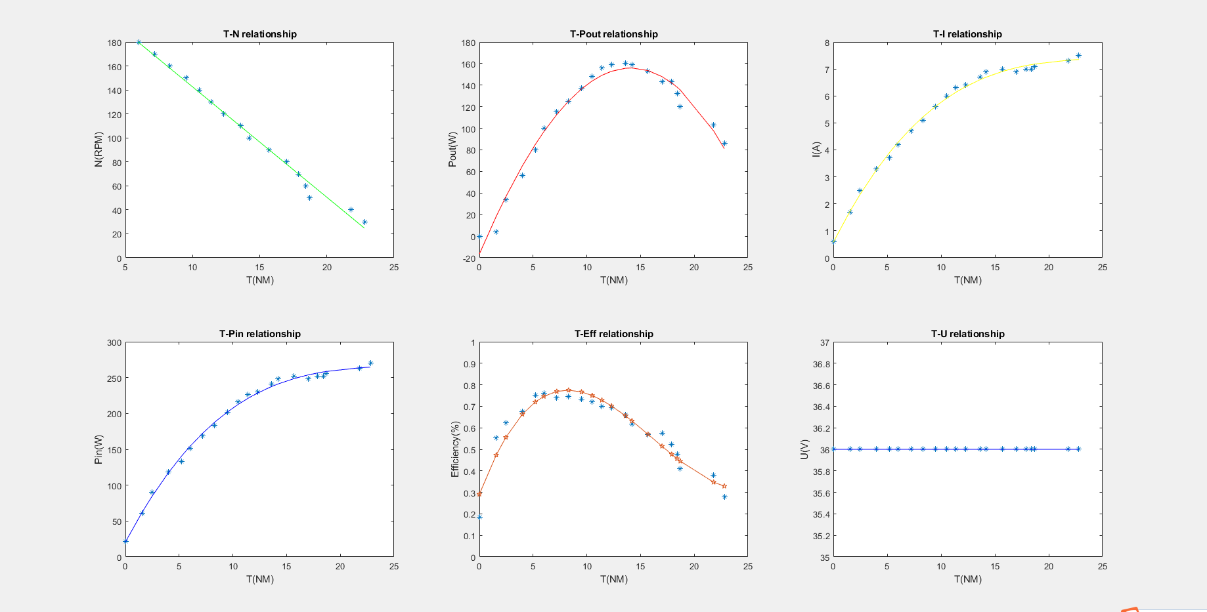
8118-1250-1：6（新厂家）
T(Nm) | N(rpm) | Pout(kW) | U(V) | I(A) | Pin(W) | Eff(%)
0 | 231 | 0.00398 | 36 | 0.6 | 21.6 | 0.18425925926
1.568 | 220 | 0.0338 | 36 | 1.7 | 61.2 | 0.5522875817
2.464 | 210 | 0.05612 | 36 | 2.5 | 90 | 0.62355555556
4 | 200 | 0.08015 | 36 | 3.3 | 118.8 | 0.67466329966
5.2 | 190 | 0.1 | 36 | 3.7 | 133.2 | 0.75075075075
6 | 180 | 0.115 | 36 | 4.2 | 151.2 | 0.76058201058
7.2 | 170 | 0.125 | 36 | 4.7 | 169.2 | 0.73877068558
8.3 | 160 | 0.137 | 36 | 5.1 | 183.6 | 0.74618736383
9.5 | 150 | 0.148 | 36 | 5.6 | 201.6 | 0.73412698413
10.5 | 140 | 0.156 | 36 | 6 | 216 | 0.72222222222
11.4 | 130 | 0.159 | 36 | 6.3 | 226.8 | 0.70105820106
12.3 | 120 | 0.16 | 36 | 6.4 | 230.4 | 0.69444444444
13.6 | 110 | 0.159 | 36 | 6.7 | 241.2 | 0.6592039801
14.2 | 100 | 0.153 | 36 | 6.9 | 248.4 | 0.61594202899
15.7 | 90 | 0.143 | 36 | 7 | 252 | 0.56746031746
17 | 80 | 0.143 | 36 | 6.9 | 248.4 | 0.57568438003
17.9 | 70 | 0.132 | 36 | 7 | 252 | 0.52380952381
18.4 | 60 | 0.12 | 36 | 7 | 252 | 0.47619047619
18.7 | 50 | 0.103 | 36 | 7 | 252 | 0.40873015873
21.8 | 40 | 0.086 | 36 | 6.3 | 226.8 | 0.37918871252
22.8 | 30 | 0.065 | 36 | 6.5 | 234 | 0.27777777778

Sheet6
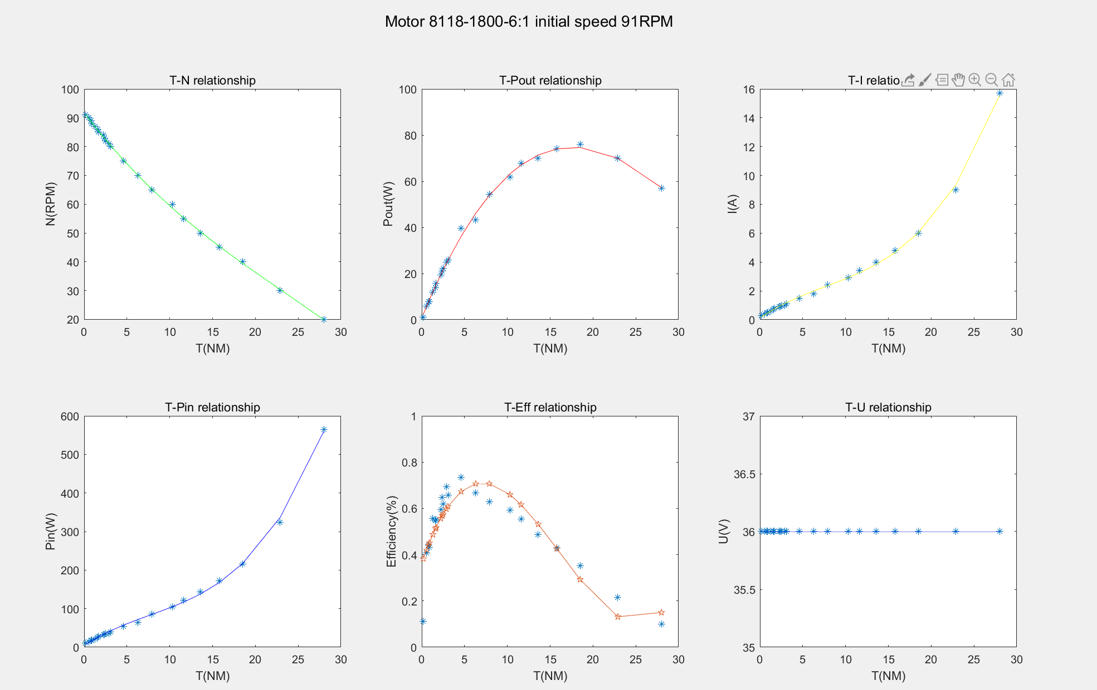
陈工家返修8118-1800-1：6
T(Nm) | N(rpm) | Pout(kW) | U(V) | I(A) | Pin(W) | Eff(%)
0.187 | 91 | 0.0012 | 36 | 0.3 | 10.8 | 0.11111111111
0.565 | 90 | 0.00586 | 36 | 0.4 | 14.4 | 0.40694444444
0.789 | 89 | 0.00792 | 36 | 0.5 | 18 | 0.44
0.89 | 88 | 0.00776 | 36 | 0.5 | 18 | 0.43111111111
1.3 | 87 | 0.012 | 36 | 0.6 | 21.6 | 0.55555555556
1.612 | 86 | 0.0138 | 36 | 0.7 | 25.2 | 0.54761904762
1.679 | 85 | 0.0159 | 36 | 0.8 | 28.8 | 0.55208333333
2.215 | 84 | 0.01928 | 36 | 0.9 | 32.4 | 0.5950617284
2.4 | 83 | 0.021 | 36 | 0.9 | 32.4 | 0.64814814815
2.5 | 82 | 0.02232 | 36 | 1 | 36 | 0.62
2.87 | 81 | 0.025 | 36 | 1 | 36 | 0.69444444444
3.061 | 80 | 0.026 | 36 | 1.1 | 39.6 | 0.65656565657
4.6 | 75 | 0.0396 | 36 | 1.5 | 54 | 0.73333333333
6.3 | 70 | 0.04318 | 36 | 1.8 | 64.8 | 0.66635802469
7.9 | 65 | 0.05425 | 36 | 2.4 | 86.4 | 0.62789351852
10.3 | 60 | 0.06183 | 36 | 2.9 | 104.4 | 0.59224137931
11.6 | 55 | 0.06782 | 36 | 3.4 | 122.4 | 0.55408496732
13.6 | 50 | 0.07 | 36 | 4 | 144 | 0.48611111111
15.78 | 45 | 0.074 | 36 | 4.8 | 172.8 | 0.42824074074
18.5 | 40 | 0.076 | 36 | 6 | 216 | 0.35185185185
22.9 | 30 | 0.07 | 36 | 9 | 324 | 0.21604938272
28 | 20 | 0.057 | 36 | 15.7 | 565.2 | 0.1008492569

Sheet7
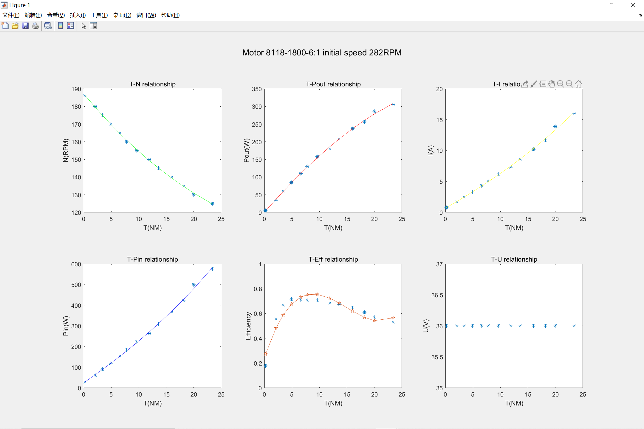
陈工家返修8118-1800-1：6
T(Nm) | N(rpm) | Pout(kW) | U(V) | I(A) | Pin(W) | Eff(%)
0.21 | 186 | 0.00519 | 36 | 0.8 | 28.8 | 0.18020833333
2.1 | 180 | 0.034 | 36 | 1.7 | 61.2 | 0.55555555556
3.4 | 175 | 0.06 | 36 | 2.5 | 90 | 0.66666666667
4.9 | 170 | 0.085 | 36 | 3.3 | 118.8 | 0.71548821549
6.6 | 165 | 0.11 | 36 | 4.3 | 154.8 | 0.71059431525
7.8 | 160 | 0.13 | 36 | 5.1 | 183.6 | 0.70806100218
9.6 | 155 | 0.1582 | 36 | 6.2 | 223.2 | 0.70878136201
11.9 | 150 | 0.18 | 36 | 7.3 | 262.8 | 0.68493150685
13.6 | 145 | 0.208 | 36 | 8.6 | 309.6 | 0.67183462532
16 | 140 | 0.237 | 36 | 10.2 | 367.2 | 0.6454248366
18.2 | 135 | 0.257 | 36 | 11.7 | 421.2 | 0.61016144349
20 | 130 | 0.286 | 36 | 13.9 | 500.4 | 0.57154276579
23.4 | 125 | 0.306 | 36 | 16 | 576 | 0.53125

Sheet8
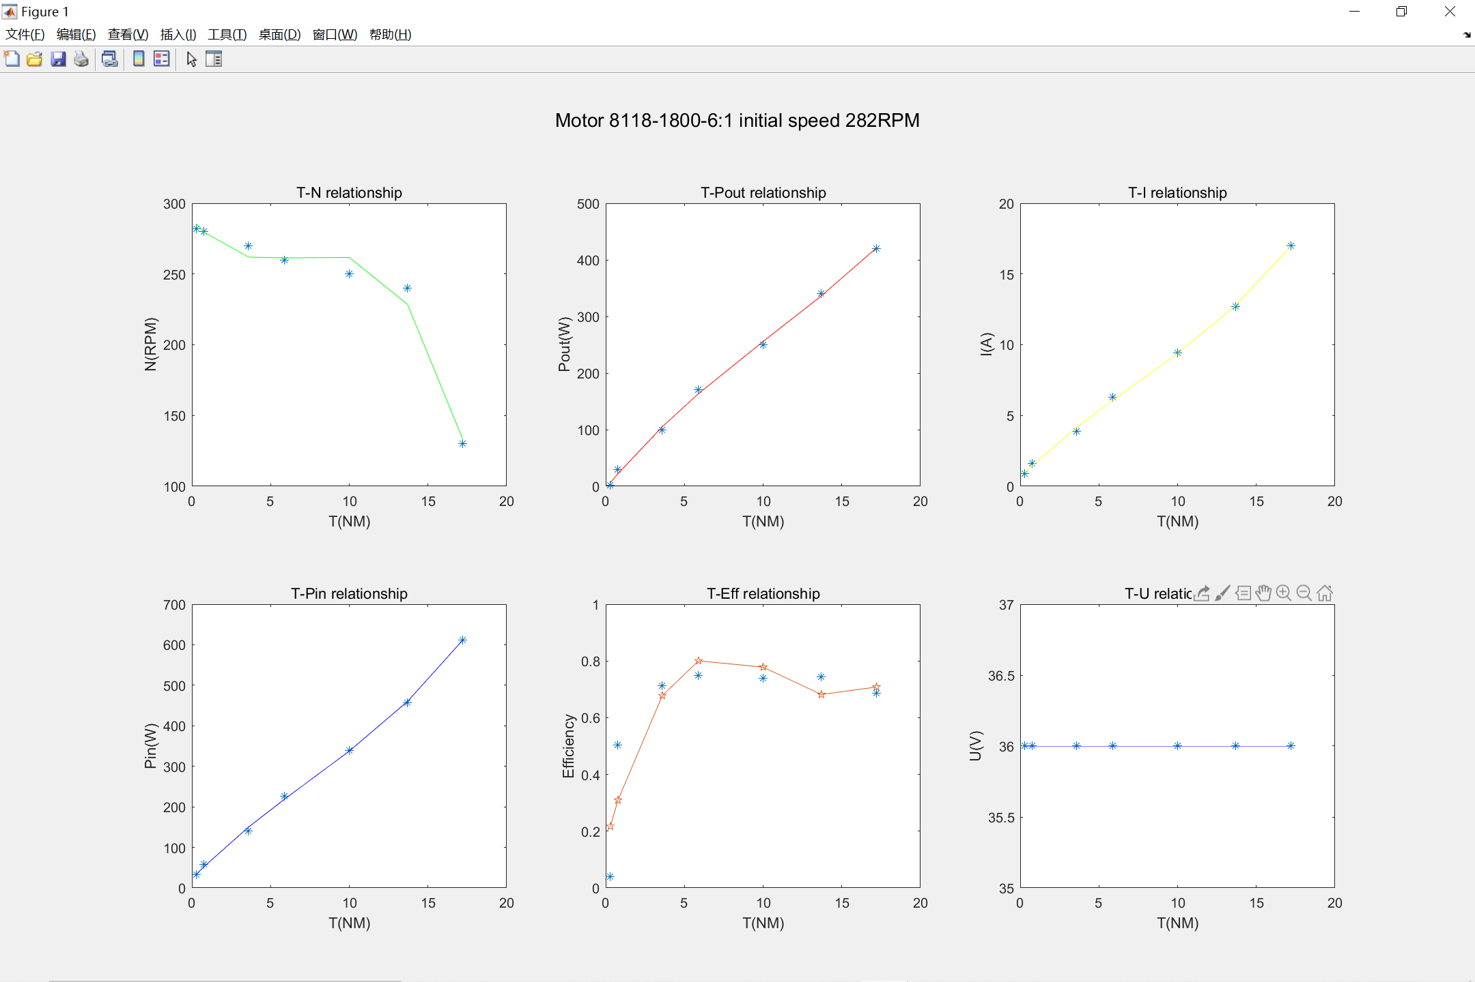
陈工家返修8118-1800-1：6
T(Nm) | N(rpm) | Pout(kW) | U(V) | I(A) | Pin(W) | Eff(%)
0.3 | 282 | 0.00126 | 36 | 0.9 | 32.4 | 0.038888888889
0.78 | 280 | 0.029 | 36 | 1.6 | 57.6 | 0.50347222222
3.6 | 270 | 0.1 | 36 | 3.9 | 140.4 | 0.71225071225
5.9 | 260 | 0.17 | 36 | 6.3 | 226.8 | 0.74955908289
10 | 250 | 0.25 | 36 | 9.4 | 338.4 | 0.73877068558
13.7 | 240 | 0.34 | 36 | 12.7 | 457.2 | 0.74365704287
17.2 | 130 | 0.42 | 36 | 17 | 612 | 0.6862745098

Sheet9
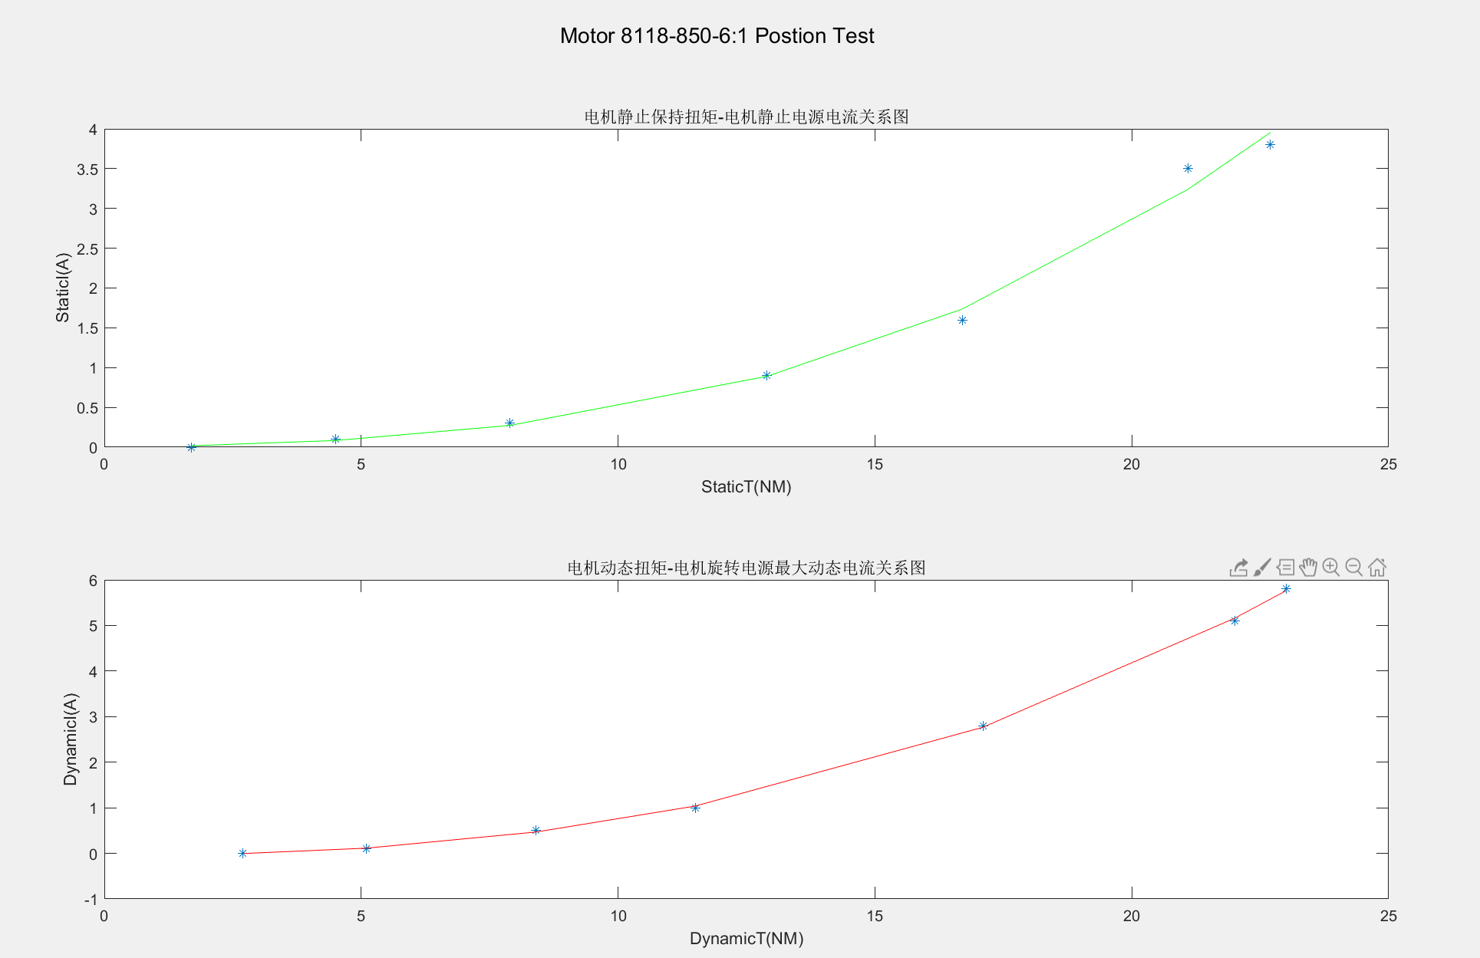
8118-850-1：6-位置环测试
机器的负载（A） | 电源的电流静态（A） | 电源的最大动态电流（A） | 动态最大力矩（NM) | 静态保持力矩(NM)
0.1 | 0 | 0 | 2.7 | 1.7
0.2 | 0.1 | 0.1 | 5.1 | 4.5
0.3 | 0.3 | 0.5 | 8.4 | 7.9
0.4 | 0.9 | 1 | 11.5 | 12.9
0.5 | 1.6 | 2.8 | 17.1 | 16.7
0.6 | 3.5 | 5.1 | 22 | 21.1
0.62 | 3.8 | 5.8 | 23 | 22.7

Sheet10
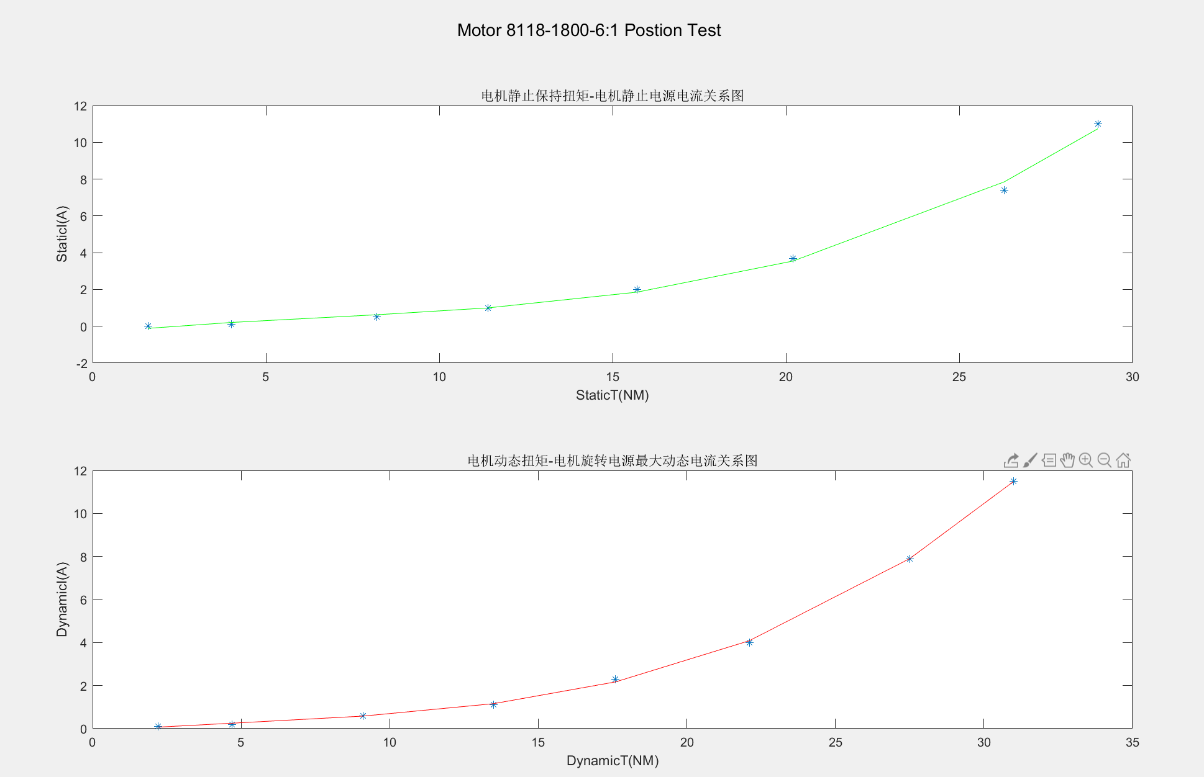
反修电机8118-1800-1：6-位置环测试
机器的负载（A） | 电源的电流静态（A） | 电源的最大动态电流（A） | 动态最大力矩（NM) | 静态保持力矩(NM)
0.1 | 0 | 0.1 | 2.2 | 1.6
0.2 | 0.1 | 0.2 | 4.7 | 4
0.3 | 0.5 | 0.6 | 9.1 | 8.2
0.4 | 1 | 1.1 | 13.5 | 11.4
0.5 | 2 | 2.3 | 17.6 | 15.7
0.6 | 3.7 | 4 | 22.1 | 20.2
0.7 | 7.4 | 7.9 | 27.5 | 26.3
0.8 | 11 | 11.5 | 31 | 29

Sheet11
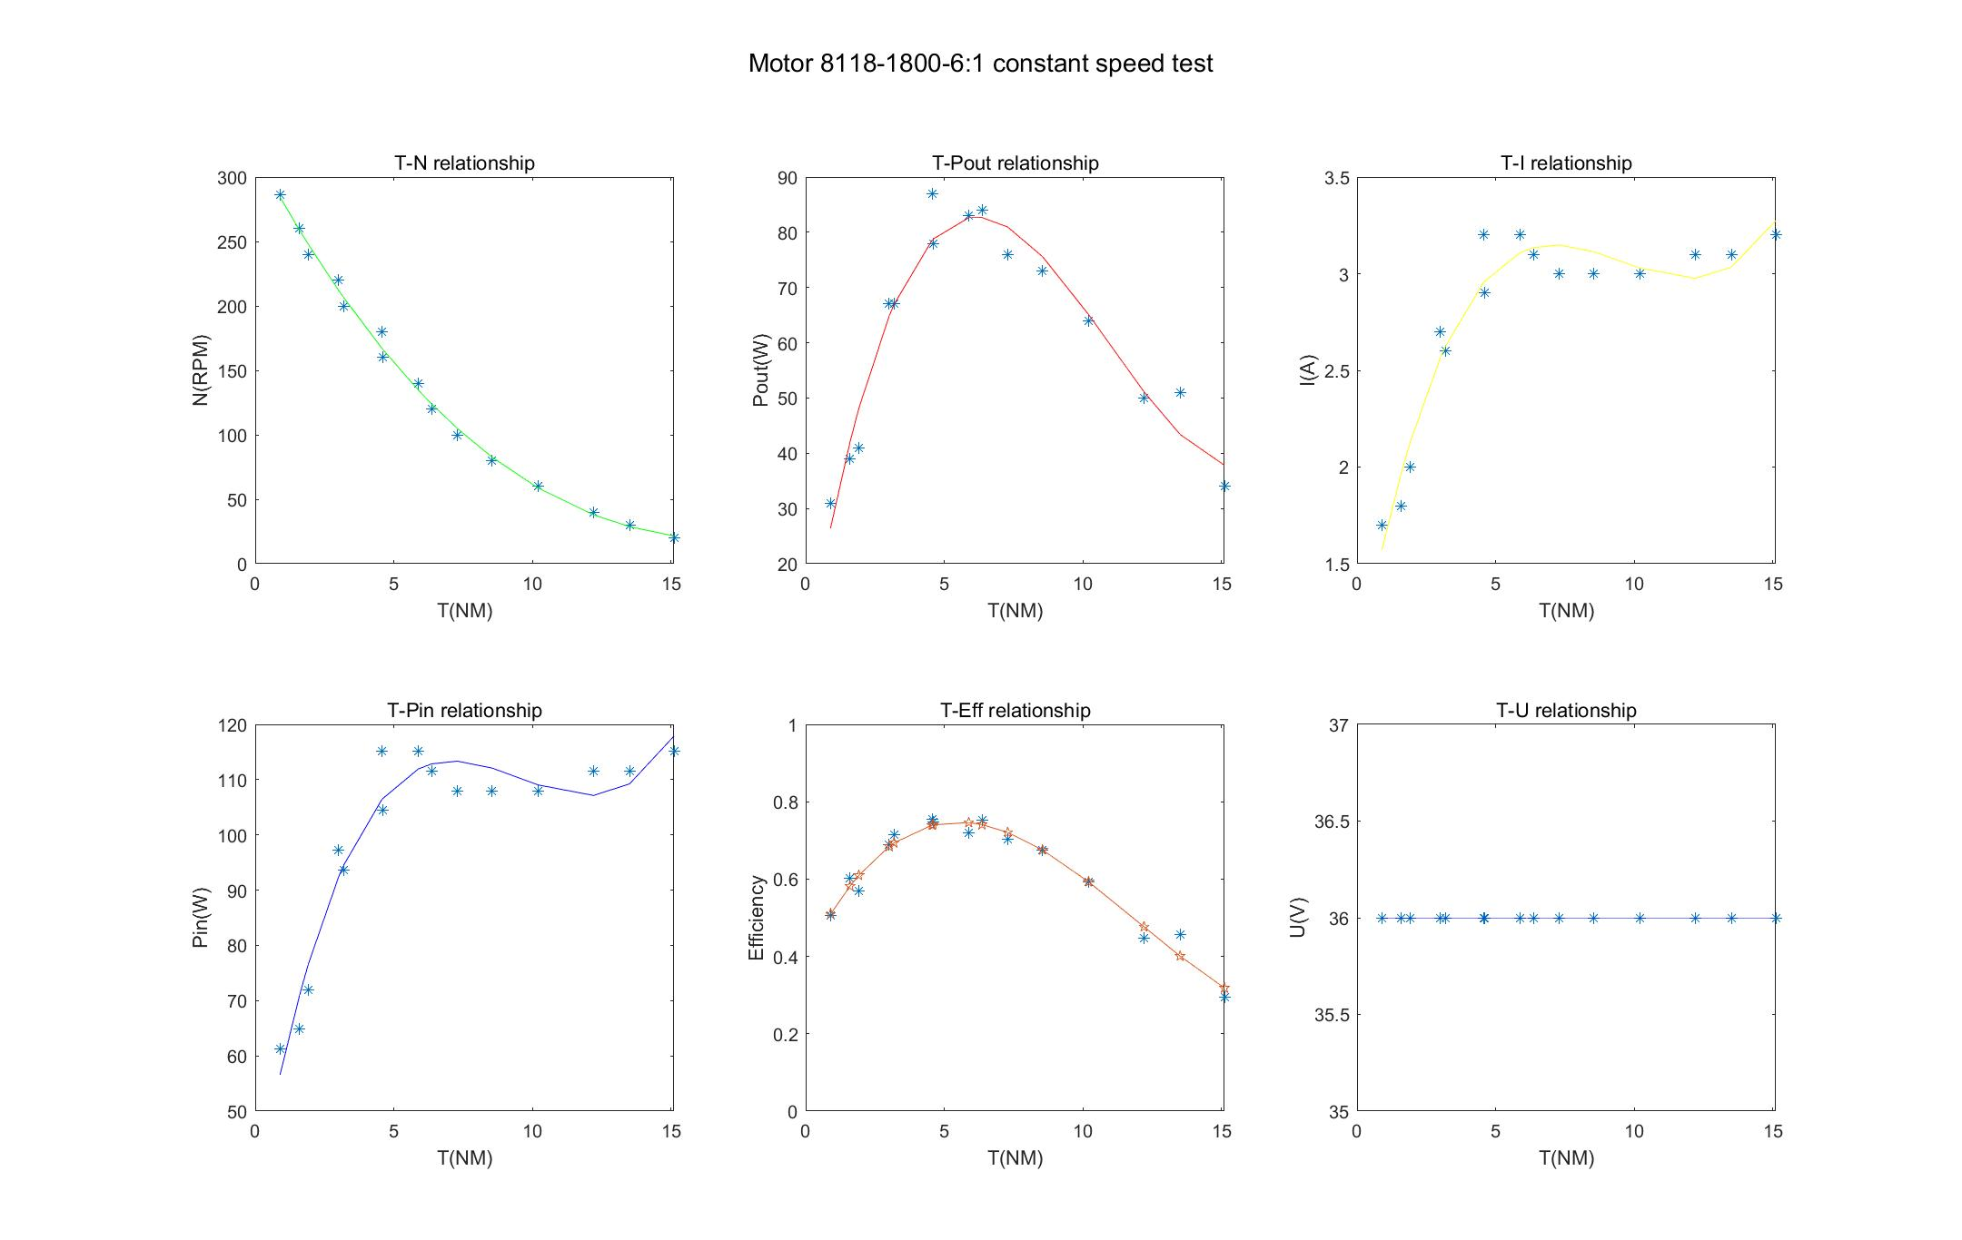
陈工家返修8118-1800-1：6 恒定速度测试
T(Nm) | N(rpm) | Pout(kW) | U(V) | I(A) | Pin(W) | Eff(%) | N(rad/s)
0.9 | 286 | 0.031 | 36 | 1.7 | 61.2 | 0.50653594771 | 30.105263158
1.99 | 286 | 0.046 | 36 | 2.4 | 86.4 | 0.53240740741 | 30.105263158
3.515 | 286 | 0.1 | 36 | 4 | 144 | 0.69444444444 | 30.105263158
6.1 | 286 | 0.19 | 36 | 6.7 | 241.2 | 0.78772802653 | 30.105263158
8.4 | 286 | 0.255 | 36 | 9.3 | 334.8 | 0.76164874552 | 30.105263158
1.6 | 260 | 0.039 | 36 | 1.8 | 64.8 | 0.60185185185 | 27.368421053
2.22 | 260 | 0.057 | 36 | 2.5 | 90 | 0.63333333333 | 27.368421053
4.5 | 260 | 0.118 | 36 | 4.4 | 158.4 | 0.74494949495 | 27.368421053
6.899 | 260 | 0.182 | 36 | 6.7 | 241.2 | 0.75456053068 | 27.368421053
9.6352 | 260 | 0.269 | 36 | 9.7 | 349.2 | 0.77033218786 | 27.368421053
1.915 | 240 | 0.041 | 36 | 2 | 72 | 0.56944444444 | 25.263157895
3 | 240 | 0.072 | 36 | 2.8 | 100.8 | 0.71428571429 | 25.263157895
4.484 | 240 | 0.1055 | 36 | 4.2 | 151.2 | 0.69775132275 | 25.263157895
7.305 | 240 | 0.189 | 36 | 6.7 | 241.2 | 0.78358208955 | 25.263157895
10.161 | 240 | 0.254 | 36 | 9.5 | 342 | 0.74269005848 | 25.263157895
1.698 | 220 | 0.041 | 36 | 1.9 | 68.4 | 0.59941520468 | 23.157894737
3.012 | 220 | 0.067 | 36 | 2.7 | 97.2 | 0.68930041152 | 23.157894737
5.476 | 220 | 0.126 | 36 | 4.7 | 169.2 | 0.74468085106 | 23.157894737
8.077 | 220 | 0.188 | 36 | 6.8 | 244.8 | 0.76797385621 | 23.157894737
10.99 | 220 | 0.251 | 36 | 9.5 | 342 | 0.73391812865 | 23.157894737
2.169 | 200 | 0.046 | 36 | 2 | 72 | 0.63888888889 | 21.052631579
3.186 | 200 | 0.067 | 36 | 2.6 | 93.6 | 0.71581196581 | 21.052631579
5.963 | 200 | 0.13 | 36 | 4.7 | 169.2 | 0.768321513 | 21.052631579
8.53 | 200 | 0.183 | 36 | 6.8 | 244.8 | 0.74754901961 | 21.052631579
11.622 | 200 | 0.249 | 36 | 9.5 | 342 | 0.72807017544 | 21.052631579
2.618 | 180 | 0.051 | 36 | 2 | 72 | 0.70833333333 | 18.947368421
4.554 | 180 | 0.087 | 36 | 3.2 | 115.2 | 0.75520833333 | 18.947368421
7.393 | 180 | 0.14 | 36 | 5 | 180 | 0.77777777778 | 18.947368421
9.7 | 180 | 0.187 | 36 | 7 | 252 | 0.74206349206 | 18.947368421
12.7 | 180 | 0.24 | 36 | 9.6 | 345.6 | 0.69444444444 | 18.947368421
2.8 | 160 | 0.044 | 36 | 1.9 | 68.4 | 0.6432748538 | 16.842105263
4.6 | 160 | 0.078 | 36 | 2.9 | 104.4 | 0.74712643678 | 16.842105263
8.186 | 160 | 0.138 | 36 | 5.2 | 187.2 | 0.73717948718 | 16.842105263
10.644 | 160 | 0.181 | 36 | 7 | 252 | 0.71825396825 | 16.842105263
13.9 | 160 | 0.235 | 36 | 9.7 | 349.2 | 0.67296678121 | 16.842105263
3.11 | 140 | 0.048 | 36 | 1.9 | 68.4 | 0.70175438596 | 14.736842105
5.88 | 140 | 0.083 | 36 | 3.2 | 115.2 | 0.72048611111 | 14.736842105
8.97 | 140 | 0.13 | 36 | 5.2 | 187.2 | 0.69444444444 | 14.736842105
11.35 | 140 | 0.169 | 36 | 6.8 | 244.8 | 0.69035947712 | 14.736842105
15.3 | 140 | 0.229 | 36 | 9.6 | 345.6 | 0.66261574074 | 14.736842105
3.772 | 120 | 0.046 | 36 | 1.9 | 68.4 | 0.67251461988 | 12.631578947
6.357 | 120 | 0.084 | 36 | 3.1 | 111.6 | 0.75268817204 | 12.631578947
10.425 | 120 | 0.131 | 36 | 5.3 | 190.8 | 0.68658280922 | 12.631578947
13.01 | 120 | 0.163 | 36 | 6.9 | 248.4 | 0.65619967794 | 12.631578947
16.3 | 120 | 0.209 | 36 | 9.5 | 342 | 0.61111111111 | 12.631578947
4.521 | 100 | 0.047 | 36 | 1.9 | 68.4 | 0.68713450292 | 10.526315789
7.285 | 100 | 0.076 | 36 | 3 | 108 | 0.7037037037 | 10.526315789
12.62 | 100 | 0.133 | 36 | 5.8 | 208.8 | 0.63697318008 | 10.526315789
14 | 100 | 0.147 | 36 | 6.7 | 241.2 | 0.60945273632 | 10.526315789
16.6 | 100 | 0.174 | 36 | 8.7 | 313.2 | 0.55555555556 | 10.526315789
5.9 | 80 | 0.051 | 36 | 2 | 72 | 0.70833333333 | 8.4210526316
8.54 | 80 | 0.073 | 36 | 3 | 108 | 0.67592592593 | 8.4210526316
12.069 | 80 | 0.104 | 36 | 4.8 | 172.8 | 0.60185185185 | 8.4210526316
15.8 | 80 | 0.134 | 36 | 6.9 | 248.4 | 0.53945249597 | 8.4210526316
16.2 | 80 | 0.137 | 36 | 7.3 | 262.8 | 0.52130898021 | 8.4210526316
4.151 | 60 | 0.026 | 36 | 1.1 | 39.6 | 0.65656565657 | 6.3157894737
7.315 | 60 | 0.047 | 36 | 2 | 72 | 0.65277777778 | 6.3157894737
10.2 | 60 | 0.064 | 36 | 3 | 108 | 0.59259259259 | 6.3157894737
14.373 | 60 | 0.091 | 36 | 4.8 | 172.8 | 0.52662037037 | 6.3157894737
16.579 | 60 | 0.103 | 36 | 6.1 | 219.6 | 0.46903460838 | 6.3157894737
4.716 | 40 | 0.02 | 36 | 0.9 | 32.4 | 0.61728395062 | 4.2105263158
9.367 | 40 | 0.041 | 36 | 2.2 | 79.2 | 0.51767676768 | 4.2105263158
12.2 | 40 | 0.05 | 36 | 3.1 | 111.6 | 0.44802867384 | 4.2105263158
14.4 | 40 | 0.061 | 36 | 4.1 | 147.6 | 0.41327913279 | 4.2105263158
16.8 | 40 | 0.067 | 36 | 5.1 | 183.6 | 0.36492374728 | 4.2105263158
3.348 | 30 | 0.01 | 36 | 0.5 | 18 | 0.55555555556 | 3.1578947368
6.476 | 30 | 0.02 | 36 | 1.1 | 39.6 | 0.50505050505 | 3.1578947368
10.59 | 30 | 0.034 | 36 | 2.1 | 75.6 | 0.44973544974 | 3.1578947368
13.5 | 30 | 0.042 | 36 | 3.1 | 111.6 | 0.37634408602 | 3.1578947368
15.8 | 30 | 0.051 | 36 | 4.2 | 151.2 | 0.3373015873 | 3.1578947368
4.24 | 20 | 0.00849 | 36 | 0.5 | 18 | 0.47166666667 | 2.1052631579
7.426 | 20 | 0.0165 | 36 | 1 | 36 | 0.45833333333 | 2.1052631579
9.5 | 20 | 0.0212 | 36 | 1.5 | 54 | 0.39259259259 | 2.1052631579
12.1 | 20 | 0.027 | 36 | 2.3 | 82.8 | 0.32608695652 | 2.1052631579
15.1 | 20 | 0.034 | 36 | 3.2 | 115.2 | 0.29513888889 | 2.1052631579
16.2 | 20 | 0.041 | 36 | 4.3 | 154.8 | 0.26485788114 | 2.1052631579
6.01 | 10 | 0.00659 | 36 | 0.5 | 18 | 0.36611111111 | 1.0526315789
9.538 | 10 | 0.0096 | 36 | 1.1 | 39.6 | 0.24242424242 | 1.0526315789
11.3 | 10 | 0.013 | 36 | 1.5 | 54 | 0.24074074074 | 1.0526315789
13.1 | 10 | 0.014 | 36 | 2 | 72 | 0.19444444444 | 1.0526315789
14.2 | 10 | 0.018 | 36 | 2.6 | 93.6 | 0.19230769231 | 1.0526315789

